PASAPORTE
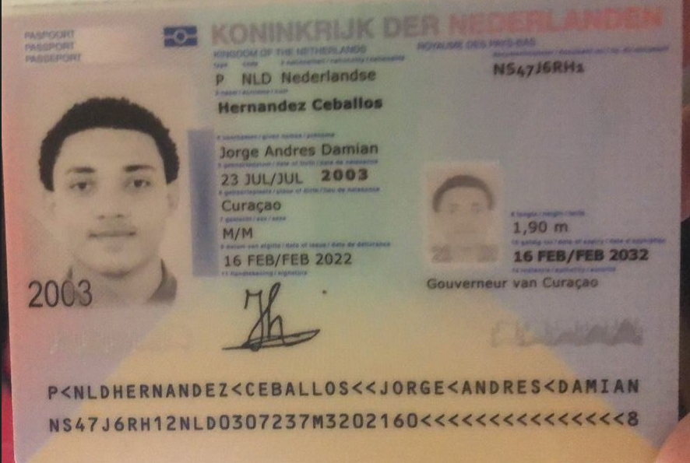
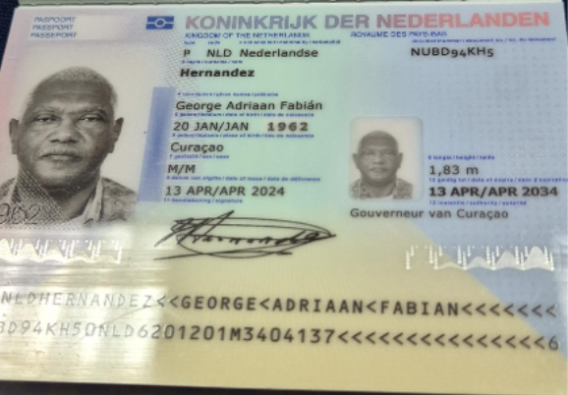

 |  | Nombre | George
Nombre | Jorge | Nombre | Adriaan
Nombre | Andres Damian | Nombre | Fabian
Apellido | Hernandez Ceballos | Apellido | Hernandez
Genero | Masculino | Genero | Masculino
Pasaporte | NS47J6RH1 | Pasaporte | NUBD94KH5
Fecha de nacimiento | 2003-07-23 | Fecha de nacimiento | 20 de enero del 1962
Edad | 23 | Edad | 64
Estado civil | Soltero | Estado civil | Con pareja
Dirección | Saint Cloud, Minnesota. | Dirección | Kaya Kiwa #30
País | Estados Unidos | País | Curazao
Email: | 2003jhernandez@gmail.com | Email: | g_hernandez62@yahoo.com
Teléfono | 1 320 2918846 | Teléfono | 599 9 568 1193
Profesión | CIBERSEGURIDAD | Profesión | Contador
RH | A+ | RH | A+
Seguro | SVB - Health Partners | Seguro | Tengo del SVB
Peso | 102 kg | Peso | 105 kg
Altura | 190 cm | Altura | 1.83
Idioma | Español - Ingles | Idioma | Español, Holandes
Realizo videoentrevista con Dr Marcos
Salud | Paciente masculino de 22 años que realiza consulta médica virtual previa a viaje de turismo médico en Colombia, presentando síntomas de dolor musculoesquelético generalizado, fatiga, dificultad para realizar actividades físicas leves, dolor bilateral de rodillas al subir y bajar escaleras, dolor lumbar y dolor en pecho lado izquierdo. También refiere: • Taquicardia y aumento de frecuencia respiratoria asociados a sedentarismo. • Alteraciones neurocognitivas intermitentes y dificultad en memoria a corto plazo. • Estilo de vida sedentario. • Estreñimiento crónico y hábitos intestinales irregulares. • Poliuria. • Antecedente de exposición laboral a fibras de amianto durante aproximadamente 3 años. • Sobrepeso con IMC de 29.89 kg/m². | Salud | HTA
Estadia |  |  | Diabetes tipo 2
 |  | Estadia

GEORGE PRESUPUESTOS ESTUDIOS
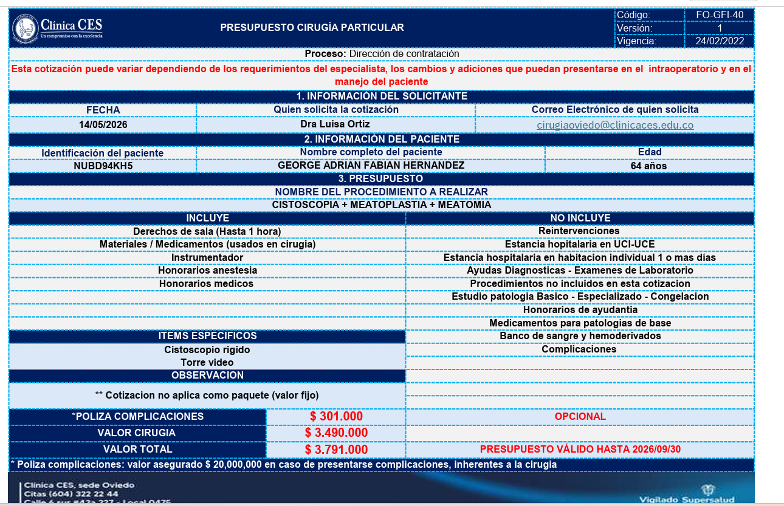
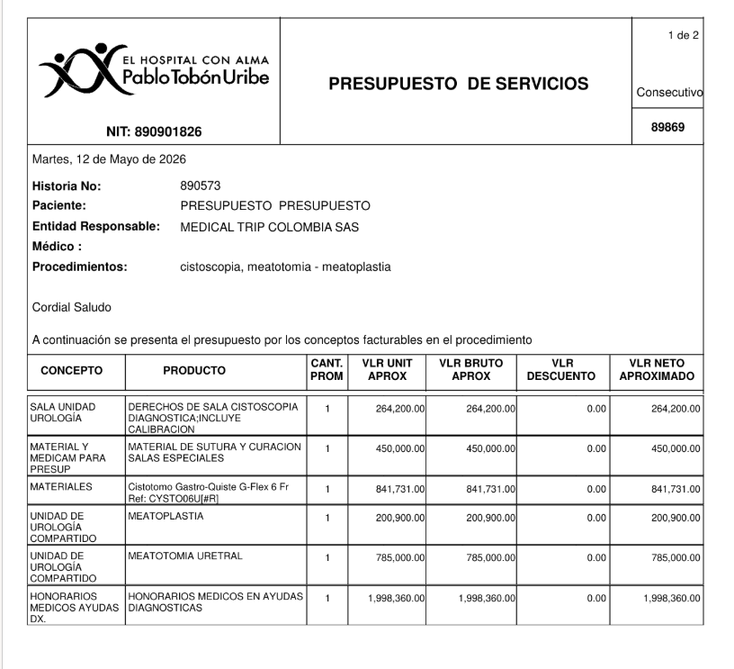
GE

 |  |  |  |  | UROGINE
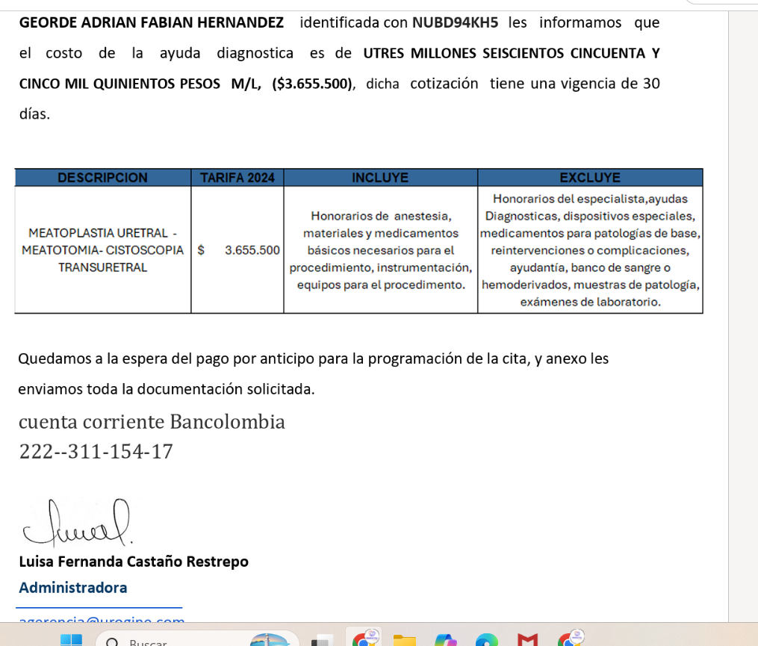

 | SERVICIOS | HPTU | SAN VICENTE | UROGINE
 | Derechos de sala cistoscopia diagnóstica; incluye calibración | $264,200
 | Material de sutura y curación salas especiales | $450,000
 | Cistotomo gastro-quiste G-Flex 6 Fr Ref: CYSTO06U#R | $841,731
 | Meatoplastia | $200,900 | $3,500,000
 | Meatotomía uretral | $785,000
 | Honorarios médicos en ayudas diagnósticas | $1,998,360
 | Honorarios de anestesia en ayudas diagnósticas | $1,000,000
 | VALOR APROXIMADO | $5,540,191

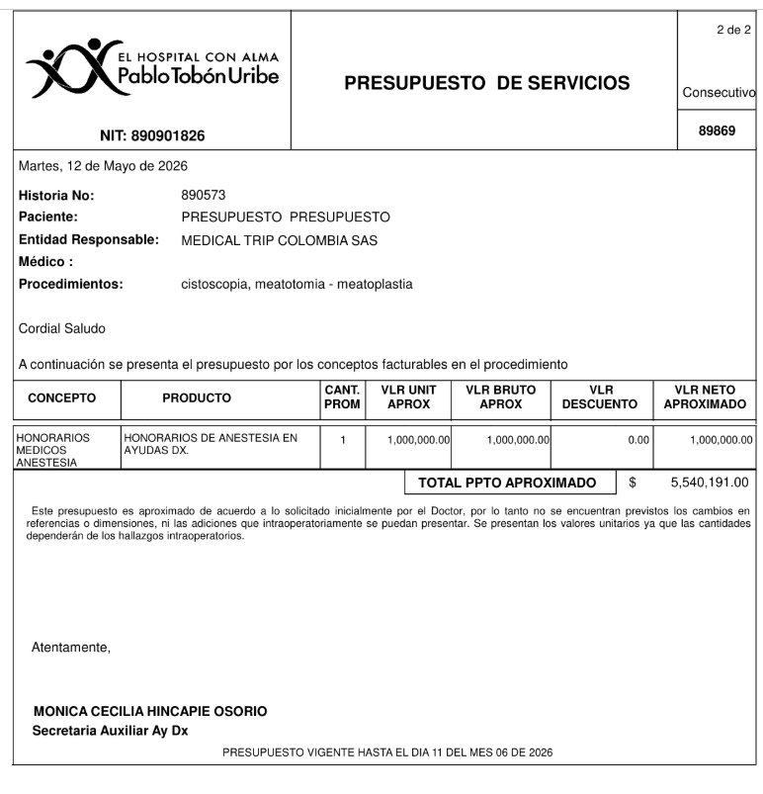

 |  |  |  |  | CES

CONFIRMACION JORGE
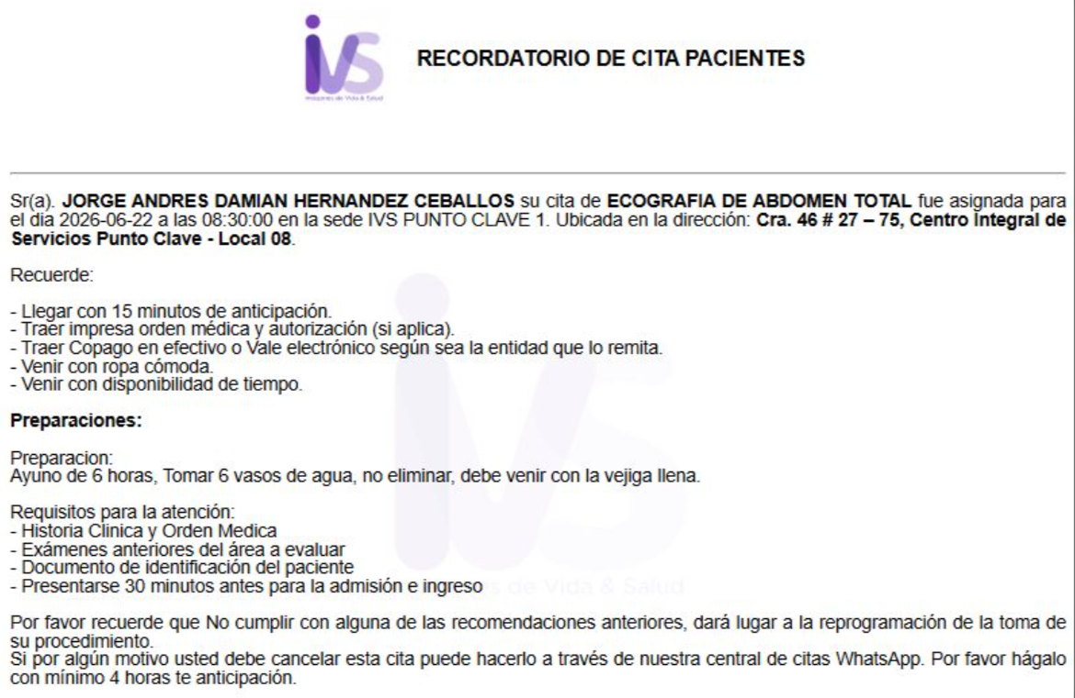
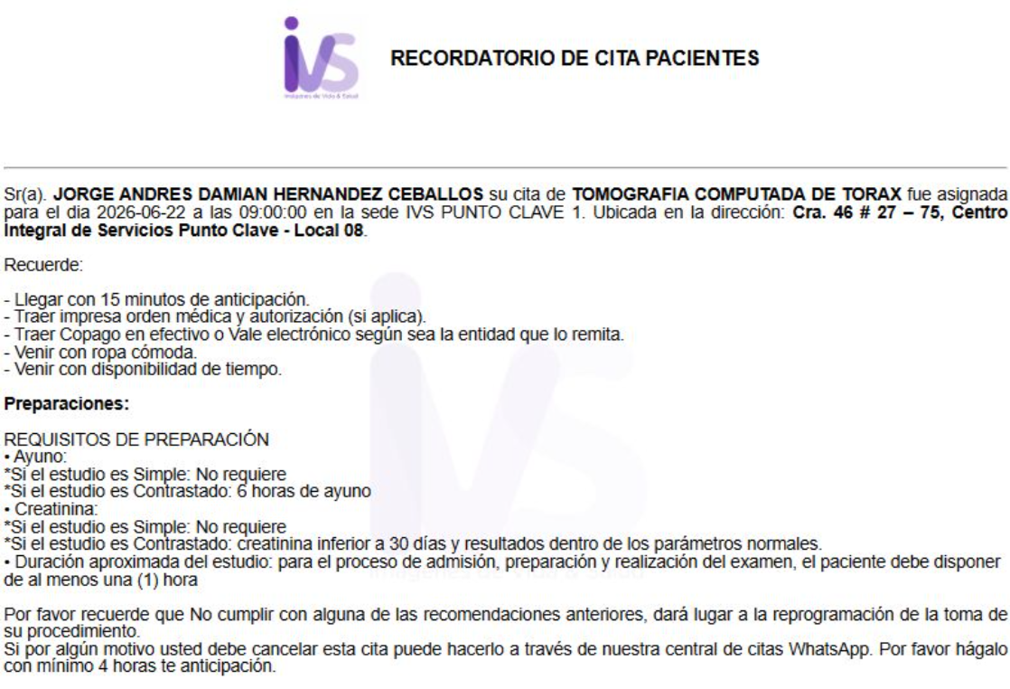
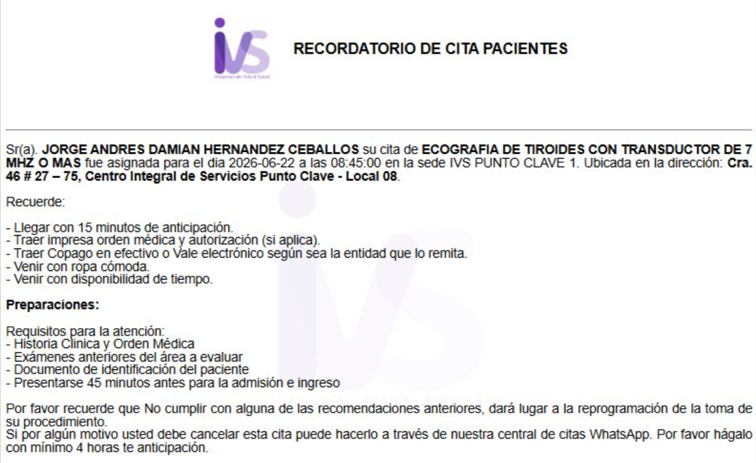
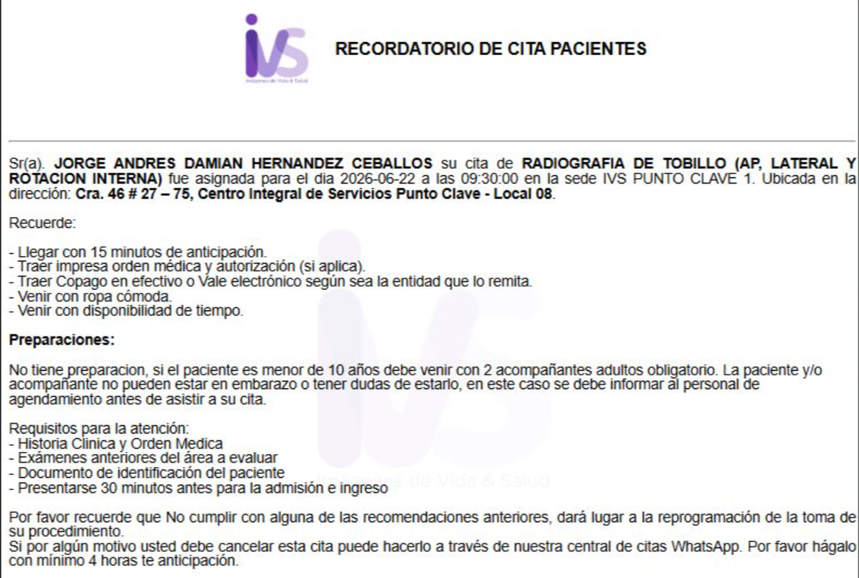
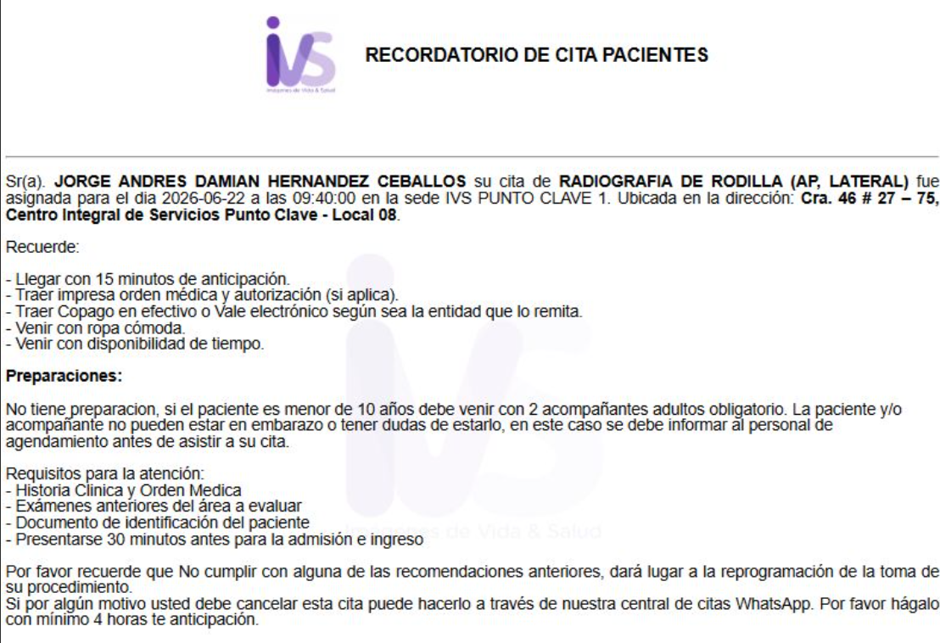
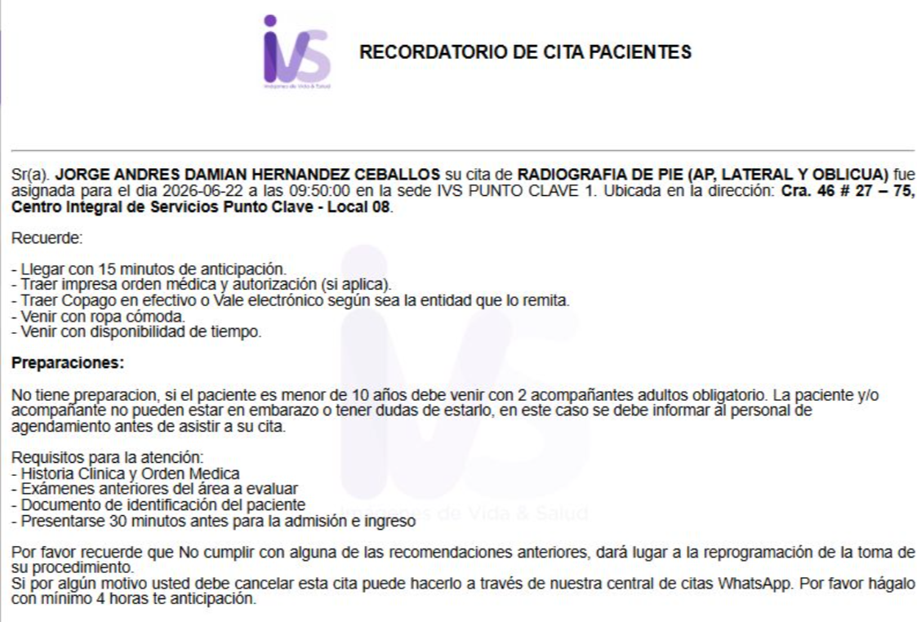
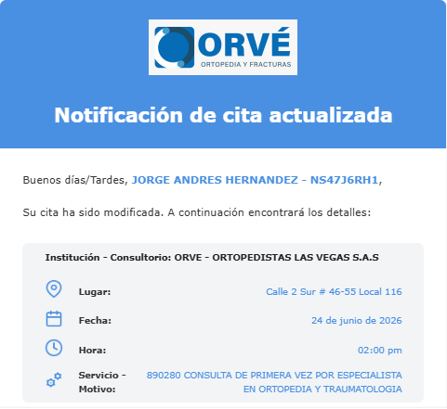
INCARE CONFIRMACION CITA | CITA FISIATRIA | CITA INTERNISTA
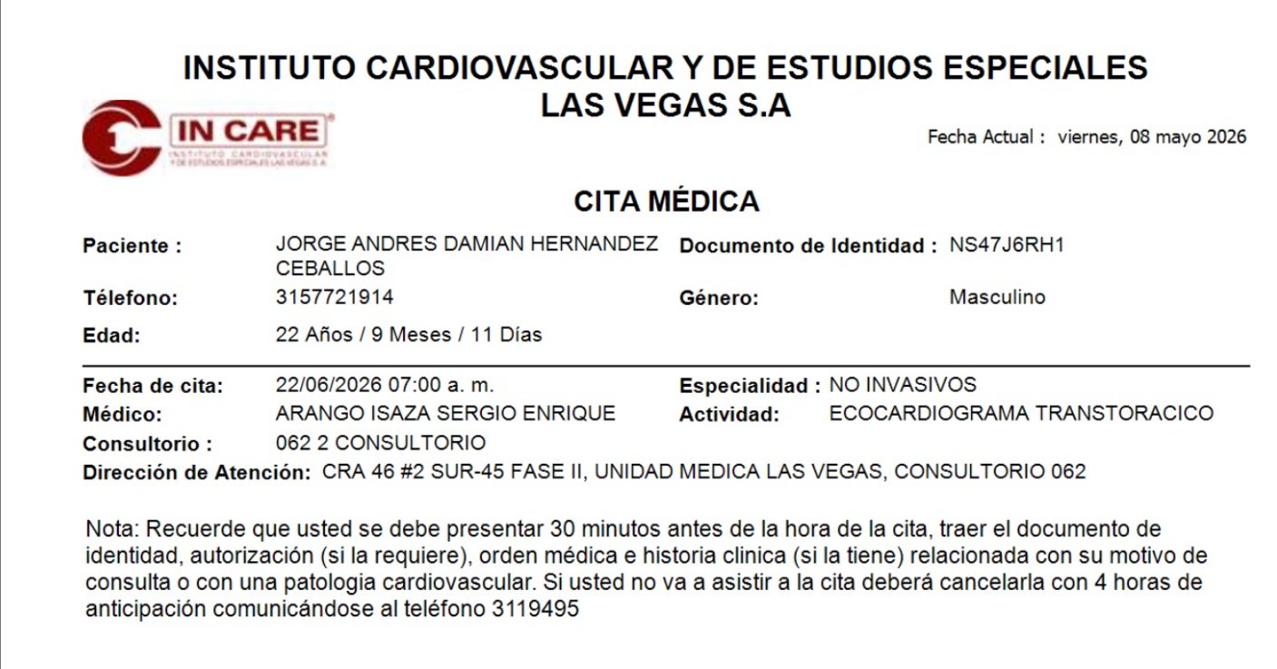
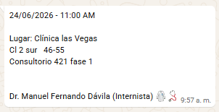

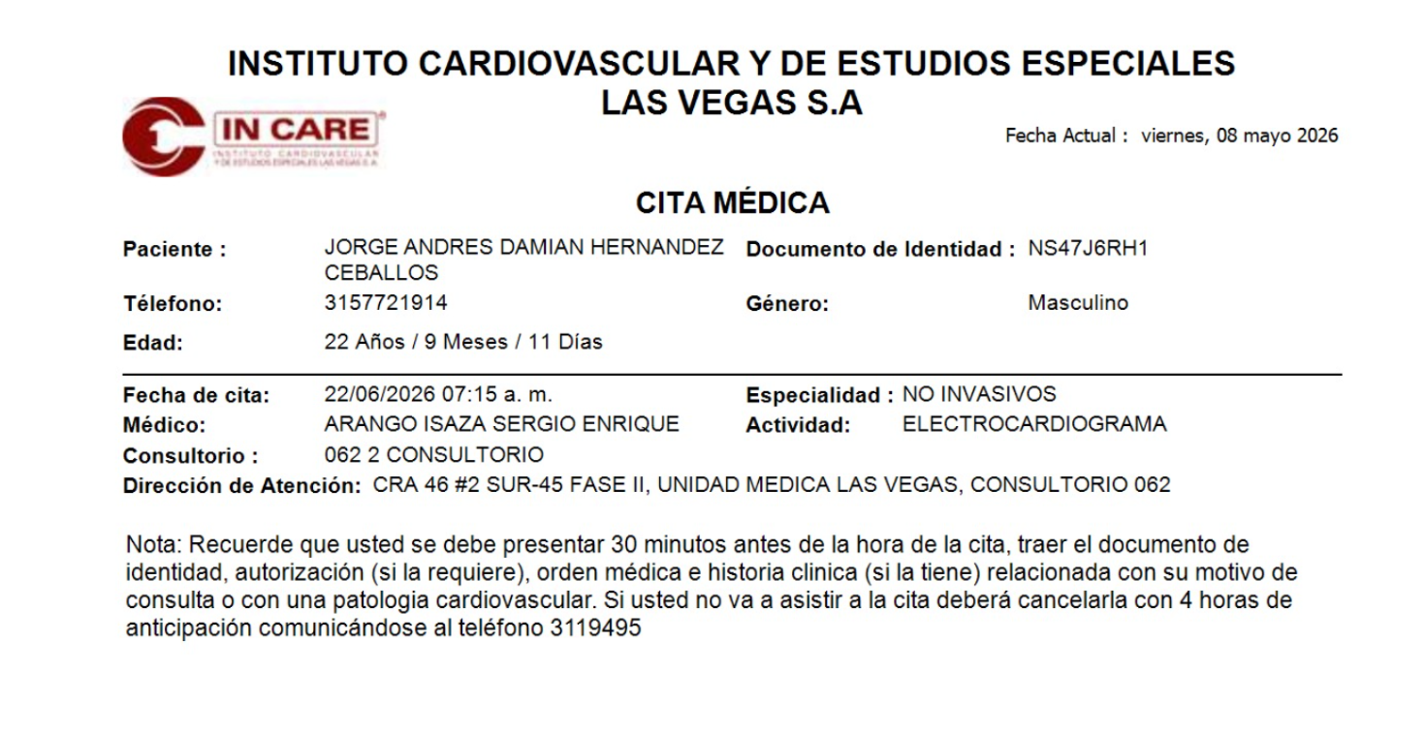

 | CITA ORTOPEDIA | CITA NEUMOLOGIO
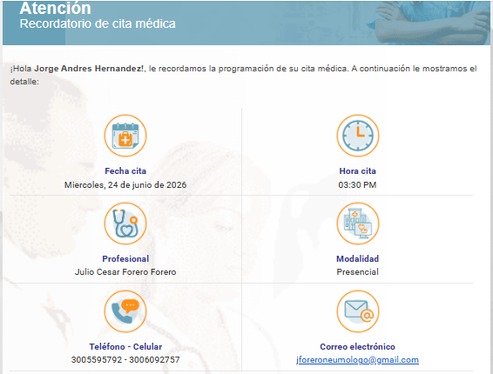

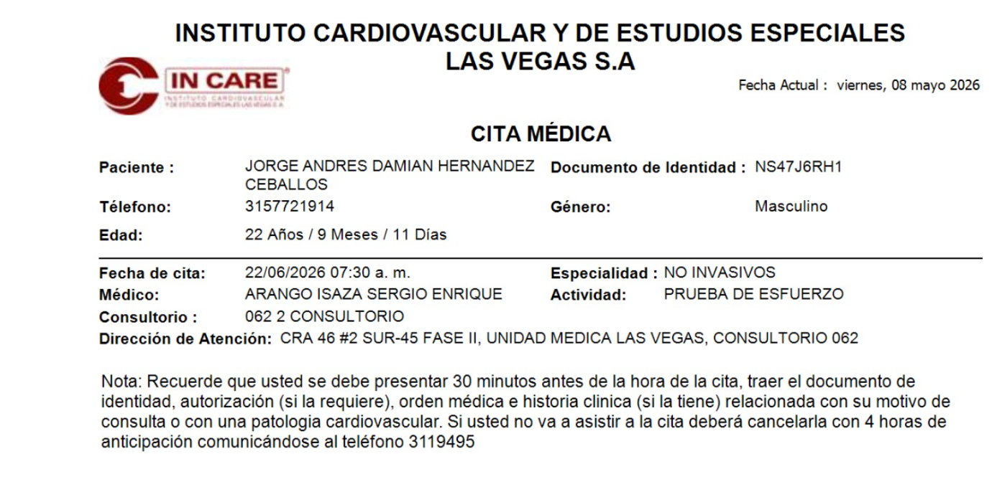

IVS CONFIRMACION CITA

CONFIRMACION GEORGE
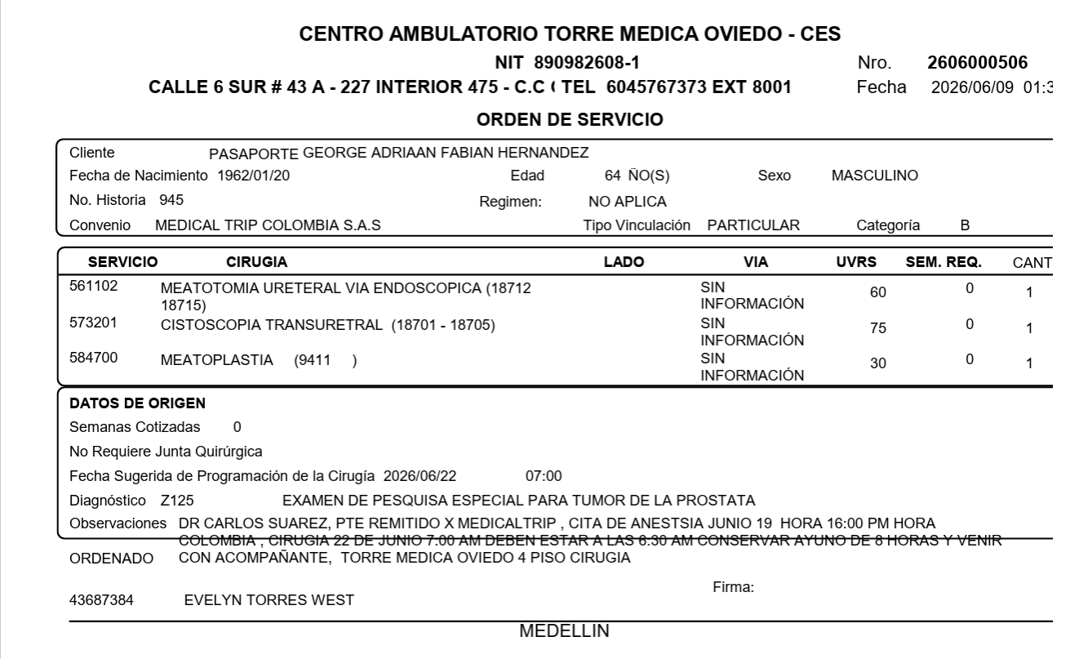
 | VIDEO LLAMADA ANESTESIÓLOGO

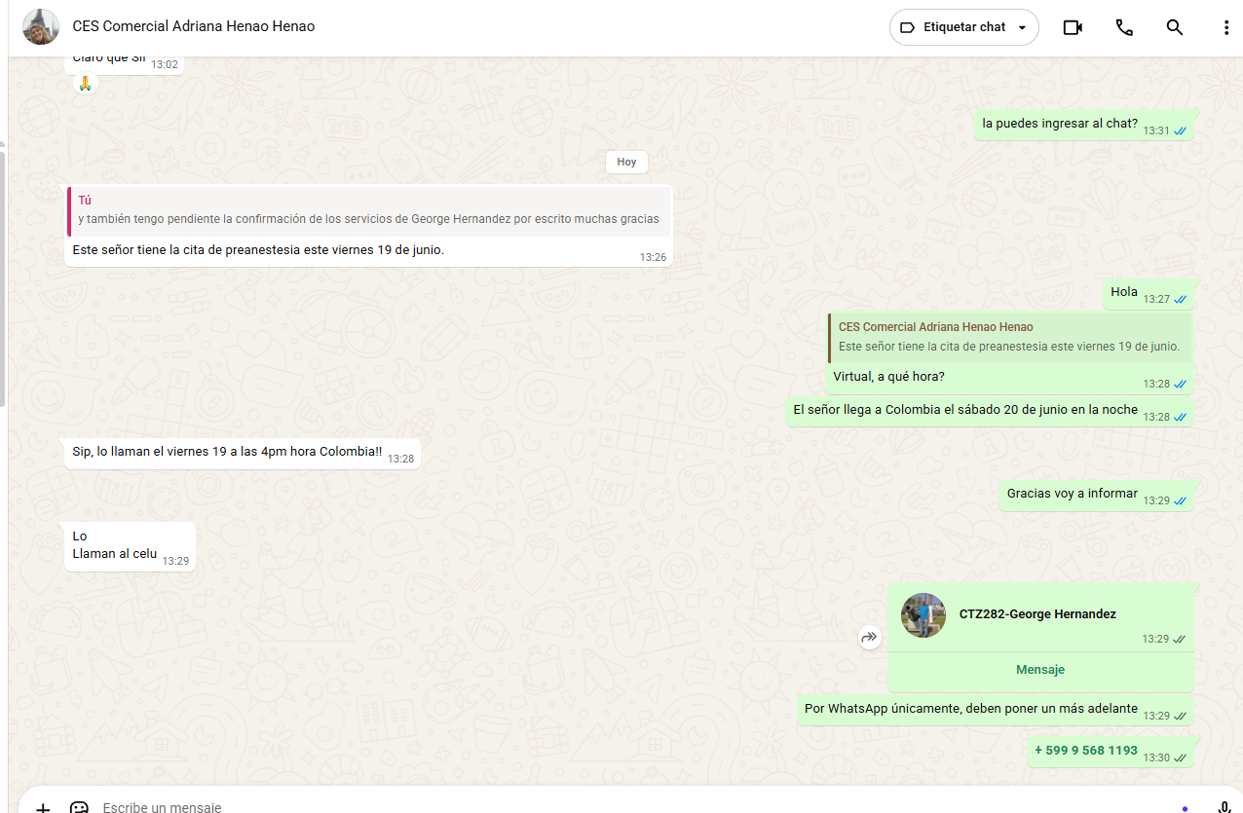

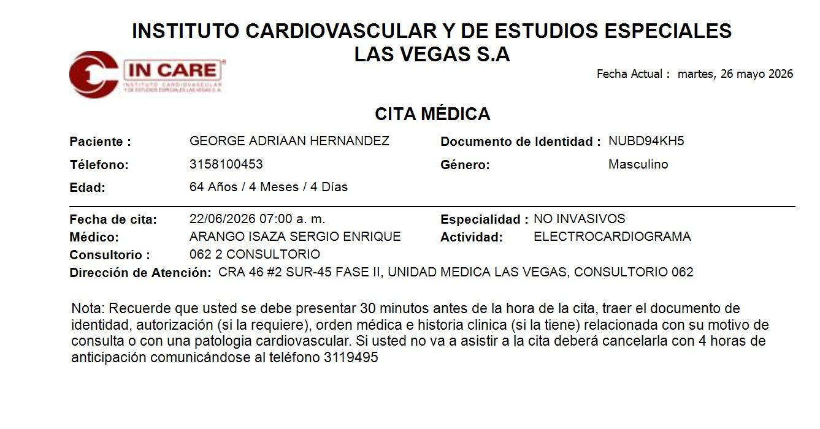
 | INCARE CONFIRMACION CITA
 |  | CHIP CLARO GEORGE

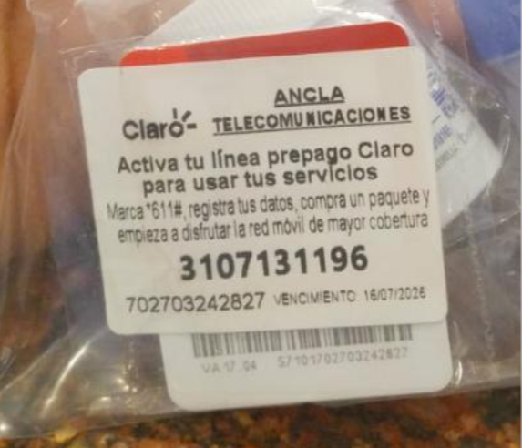

 | CIRUGIA CLÍNICA CES

VUELO
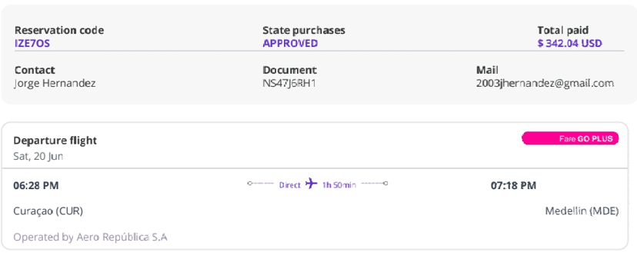
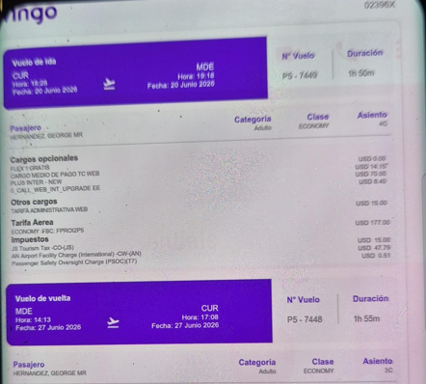
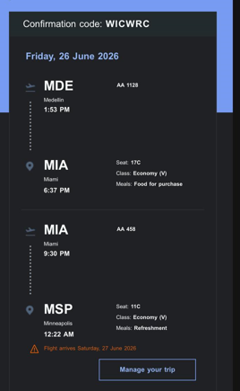
Jorge Andres 20 al 26 de junio |  |  |  | George 20 al 27 de junio
IZE7OS | Wingo | WICWRC | American Airlines |  | 02396X

